手順
ManageDLLをVBAから呼び出す手順

2022/5/31 新規作成
2022/6/3 文字列の配列を追記

１.本手順書について
 | ・本手順は、マネージDLL（.NET C#などで作成したDLL）をVBA（Excel）から呼び出す手順を記したものです。
 | ・なお、本手順では、32bit/64bit どちらも想定して記載するが、32bit版のExcelを所持していないため、画面キャプチャ等は無いので注意すること。

２.環境
 | OS |  | Windows10 (64bit)
 | IDE |  | VisualStudio2022
クラスID、インターフェースID、TLBファイルなどを参照
 | VBA |  | Excel ver.2205 (64bit)

３.動作イメージ
Excel VBA
(64bit)
レジストリ

REGASMから登録
(クラスID、インターフェースIDなども)
メソッド呼び出し

Manage DLL
(64bit)
TLBファイル

REGASMから作成
VisualStudioで作成

４.手順
 | ・手順は大きく分けて以下となる。
 | ①マネージDLLを作成
 | ②REGASMでTLBファイルの作成とレジストリへの登録
 | ③VBAから参照設定
 | ④VBAからメソッド呼び出し

 | ①マネージDLLを作成

 |  | 1) 以下ディレクトリに .NET Frameworkのクラスライブラリのプロジェクトを作成する。（VS2022は管理者で起動しておく）
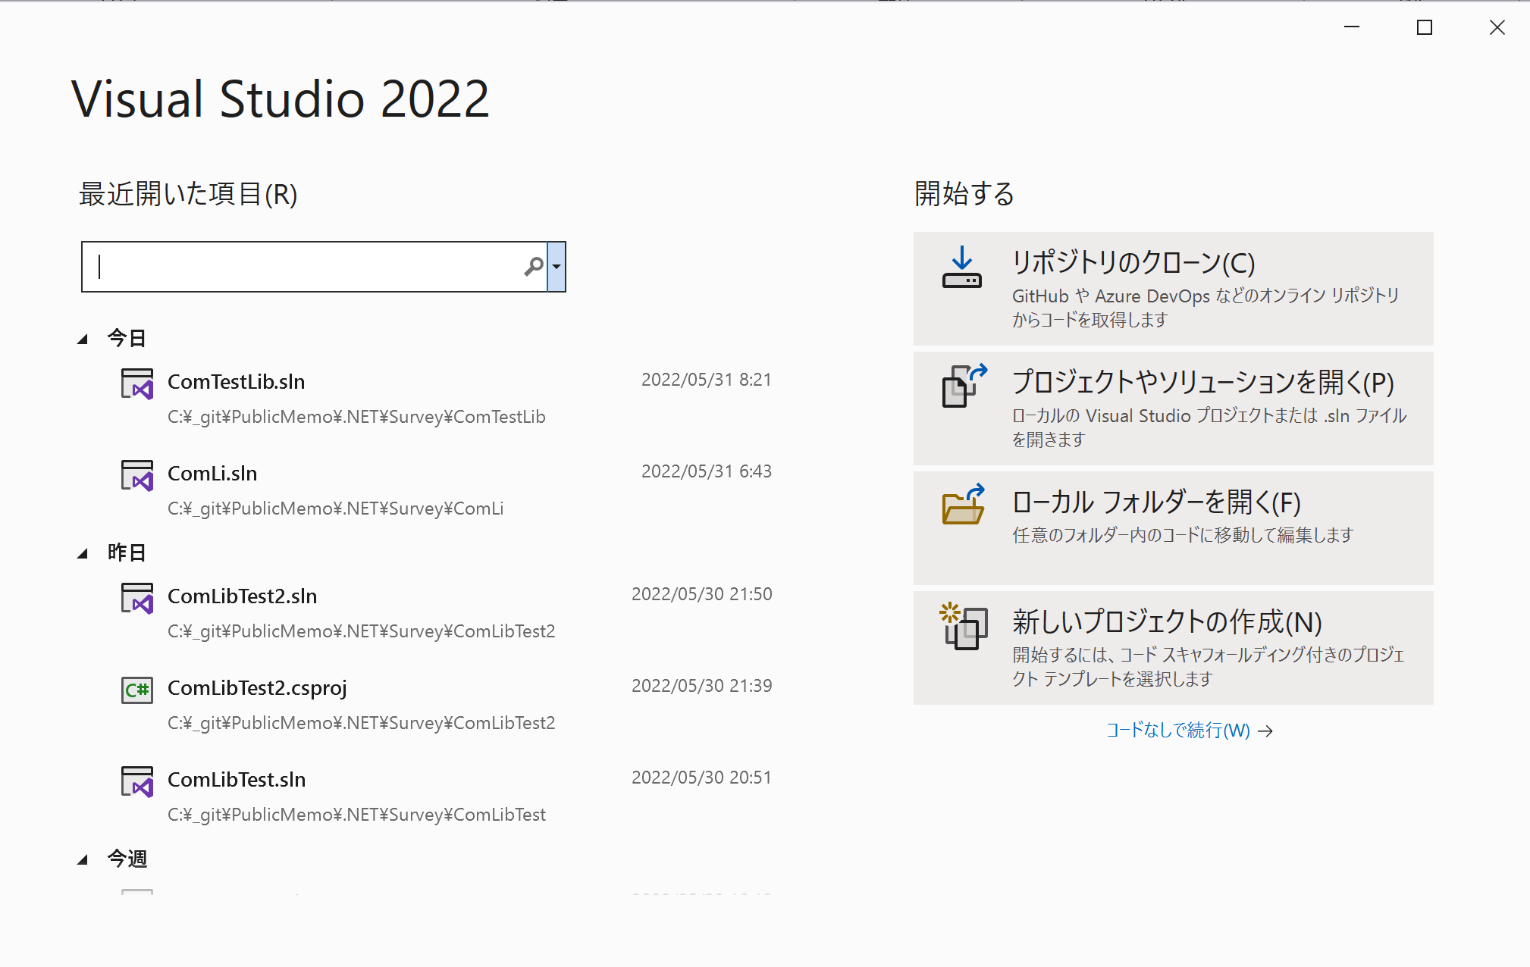
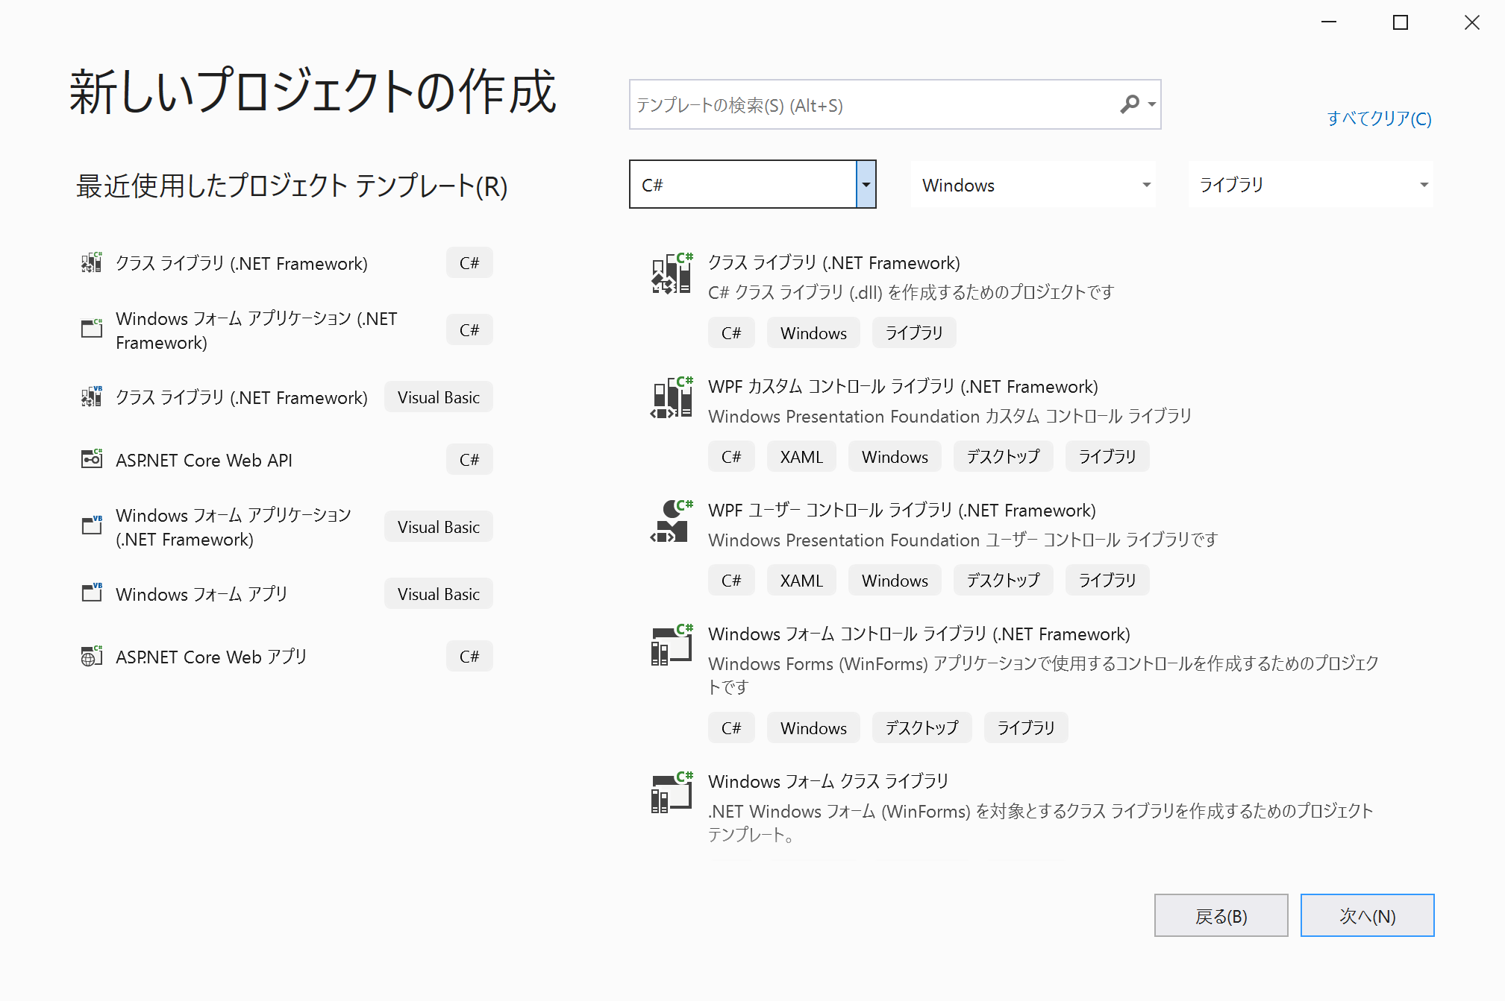
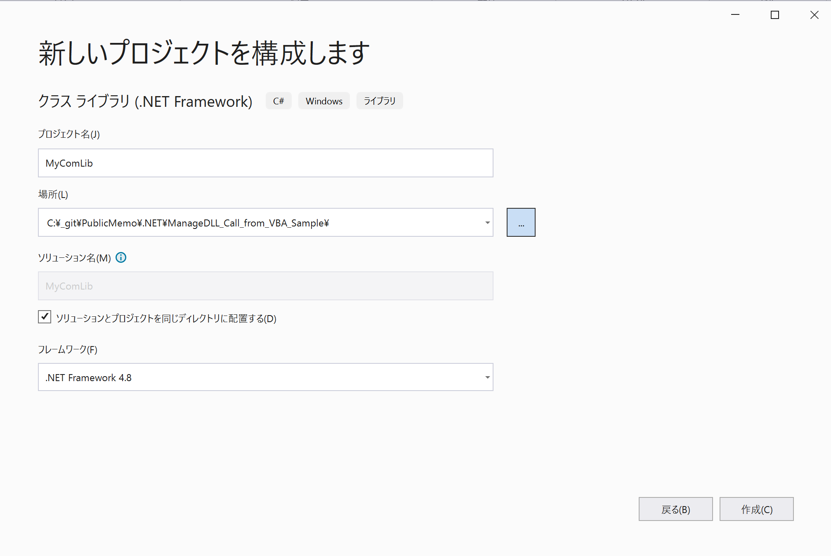

 |  |  |  |  |  |  |  |  |  |  | C:\_git\PublicMemo\.NET\ManageDLL_Call_from_VBA_Sample

 |  | 2) Class1.csを MyComLibMain.csにリネームして、以下ソースを貼り付ける。
 |  |  | using System;
 |  |  | using System.Runtime.InteropServices;

 |  |  | namespace MyComLib
 |  |  | {
 |  |  | [ComVisible(true)]
 |  |  | [InterfaceType(ComInterfaceType.InterfaceIsDual)]
 |  |  | [Guid("295D7DB1-FF92-4B2E-BD84-0B3802218F3D")]
配列の場合はマーシャリングが明示的に必要
 |  |  | public interface IMyComLibArg
 |  |  | {
 |  |  | int myInt { get; set; }
 |  |  | string myStr { get; set; }
 |  |  | bool myBool { get; set; }
 |  |  | bool SetStrArray([MarshalAs(UnmanagedType.SafeArray, SafeArraySubType = VarEnum.VT_BSTR)] ref string[] arg); |  |  |  |  |  |  |  |  |  | よくわかっていないが、以下のような配列のプロパティの場合、setがうまくいかないので、設定だけメソッドにした。（行末の参考サイトを参照）
 |  |  | } |  |  |  |  |  |  |  |  |  | string[] myStrArray { get; set; }

 |  |  | [ComVisible(true)]
 |  |  | [InterfaceType(ComInterfaceType.InterfaceIsDual)]
 |  |  | [Guid("117B82E7-6349-44FC-85D9-19239DCD7C62")]
 |  |  | public interface IMyComLibMain
 |  |  | {
 |  |  | string Func(object obj);
 |  |  | }

 |  |  | [ComVisible(true)]
 |  |  | [ClassInterface(ClassInterfaceType.None)]
 |  |  | [Guid("E6EA6F01-F2B4-41CC-8A86-B8AC58B6DF5B")]
 |  |  | public class MyComLibArg : IMyComLibArg
 |  |  | {
 |  |  | public int myInt { get; set; }
 |  |  | public string myStr { get; set; }
 |  |  | public bool myBool { get; set; }

 |  |  | public string[] myStrArray { get; private set; }

 |  |  | public bool SetStrArray(ref string[] arg)
 |  |  | {
 |  |  | try
 |  |  | {
 |  |  | if (arg == null)
 |  |  | {
 |  |  | return false;
 |  |  | }

 |  |  | myStrArray = arg;

 |  |  | return true;

 |  |  | }
 |  |  | catch
 |  |  | {
 |  |  | return false;
 |  |  | }
 |  |  | }
 |  |  | }

 |  |  | [ComVisible(true)]
 |  |  | [ClassInterface(ClassInterfaceType.None)]
 |  |  | [Guid("FBF0B3A6-2CE4-404C-8325-9FEBCD01DF1C")]
 |  |  | public class MyComLibMain : IMyComLibMain
 |  |  | {
 |  |  | public string Func(object arg)
 |  |  | {
 |  |  | try
 |  |  | {
 |  |  | if (arg == null)
 |  |  | {
 |  |  | return "arg is null.";
 |  |  | }

 |  |  | if (!(arg is MyComLibArg))
 |  |  | {
 |  |  | return "The argument types are different.";
 |  |  | }

 |  |  | var obj = arg as MyComLibArg;

 |  |  | var primitiveArg = $"obj.myInt={obj.myInt}\nmyStr={obj.myStr}\nmyBool={obj.myBool}";

 |  |  | var ary = obj.myStrArray;
 |  |  | var ret_ary = "myStrArray=[";

 |  |  | foreach (var s in ary)
 |  |  | {
 |  |  | ret_ary += s + ", ";
 |  |  | }
 |  |  | ret_ary += "]";
 |  |  | return $"success!\n{primitiveArg}\n{ret_ary}";
 |  |  | }
 |  |  | catch (Exception ex)
 |  |  | {
 |  |  | return ex.Message;
 |  |  | }
 |  |  | }
 |  |  | }
 |  |  | }

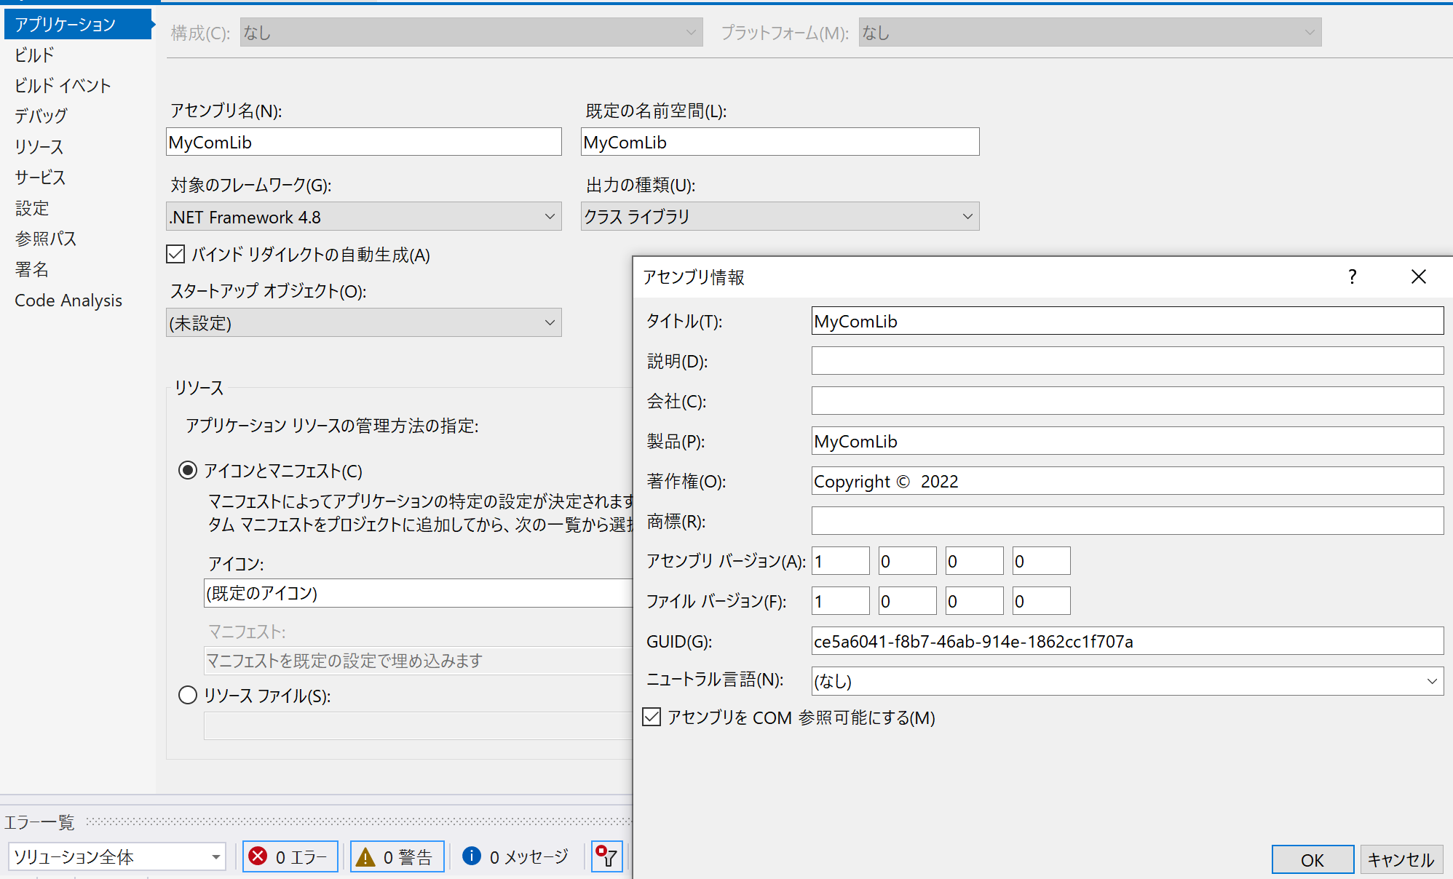
 |  | 3) プロジェクトのプロパティを変更する。
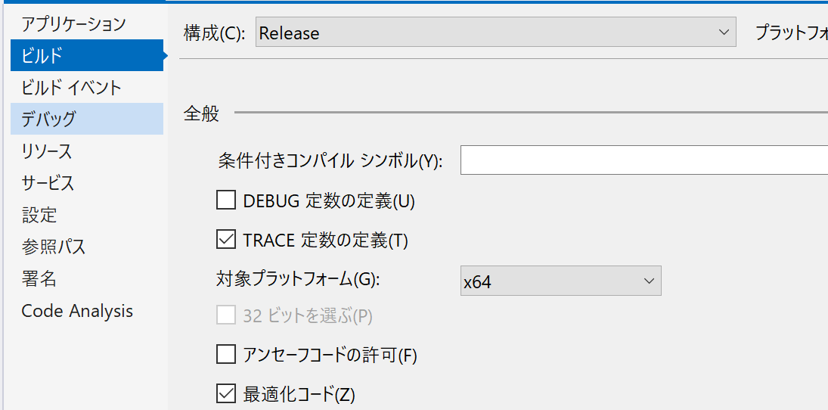
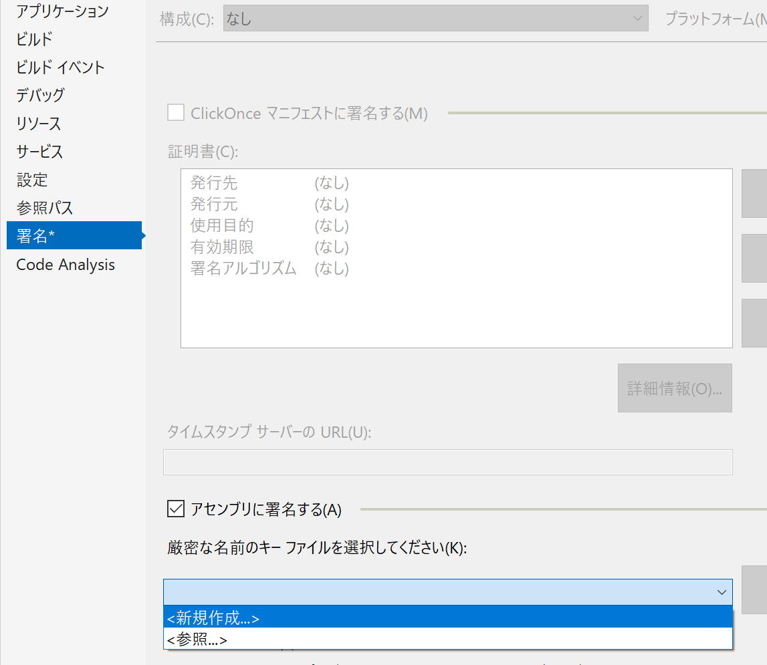
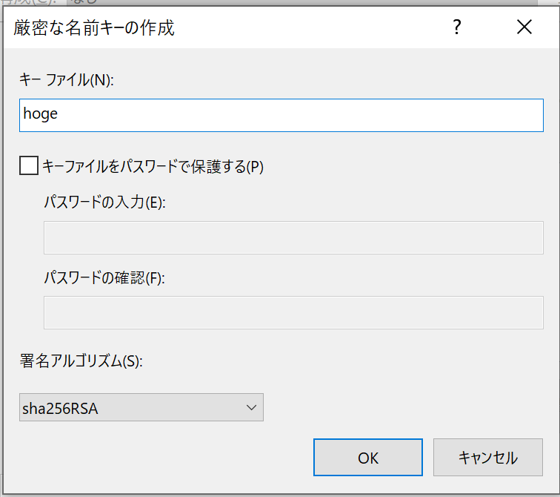

★
32bitのExcelで実行する場合はx86にすること
 |  |  |  |  |  |  |  |  |  |  |  | ★

このGUIDでレジストリにキーが作成される。レジストリを検索するときには必要。

このチェックをつけることで、REGASMでDLLからTLBを作ることができる。（COMとして使えるDLL）

 |  | 4) リリースビルドする。
 |  | 以下にDLLが作成される。
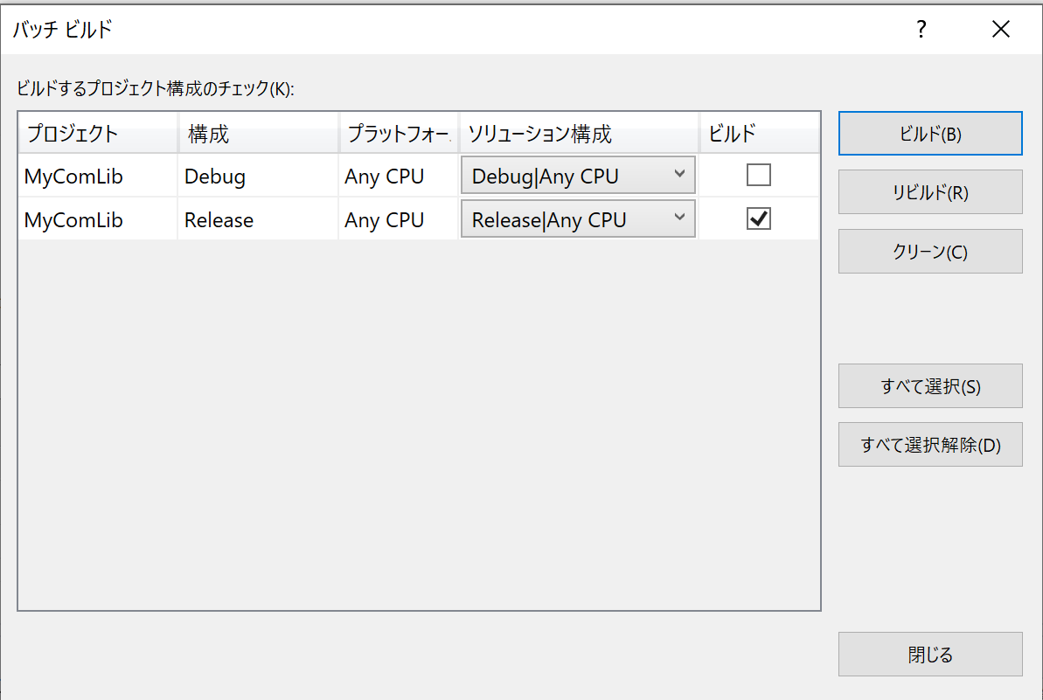

 |  |  | C:\_git\PublicMemo\.NET\ManageDLL_Call_from_VBA_Sample\MyComLib\bin\Release
 |  |  | MyComLib.dll |  |  |  |  | ※MyComLib.pdbも作成されるが、本手順では使わないので割愛している。

 | ②REGASMでTLBファイルの作成とレジストリへの登録

 |  | 1)コマンドプロンプトを管理者で起動する。

 |  | 2)DLLがあるフォルダにcdする。
 |  |  | cd C:\_git\PublicMemo\.NET\ManageDLL_Call_from_VBA_Sample\MyComLib\bin\Release

 |  | ３)REGASM（64bit版）を実行する。
 |  |  | C:\Windows\Microsoft.NET\Framework64\v4.0.30319\regasm /tlb /codebase /v MyComLib.dll |  |  |  |  |  |  | 登録

 |  |  | <オプションの意味>
 |  |  | tlb | TLBファイルを作成する。
 |  |  | codebase | 現在フォルダをレジストリに登録する。（指定しないと Excelのexeがあるフォルダを参照しにいく）
 |  |  | v | 詳細情報を出力する。

 |  |  | <登録解除をする場合>
 |  |  | C:\Windows\Microsoft.NET\Framework64\v4.0.30319\regasm /u MyComLib.dll |  |  |  |  |  |  | 登録解除

 |  |  | <32bit版の場合> |  | ★
 |  |  | C:\Windows\Microsoft.NET\Framework\v4.0.30319\regasm /tlb /codebase /v MyComLib.dll |  |  |  |  |  |  | 登録
 |  |  | C:\Windows\Microsoft.NET\Framework\v4.0.30319\regasm /u MyComLib.dll |  |  |  |  |  |  | 登録解除

 |  |  | 使用するREGASMを間違えると、VBA実行時に「クラスが登録されていません。」のエラーが出る。

 |  | 【参考】
 |  | レジストリに以下が追加される。 |  |  |  | →GUIDは適当に読み替えること。 |  |  | ※登録解除時に削除される
 |  |  | HKEY_LOCAL_MACHINE
 |  |  | SOFTWARE
 |  |  | WOW6432Node
 |  |  | Classes
 |  |  | TypeLib
 |  |  | {718543A3-4995-4FE9-846E-E35EDEDA5BDA}
 |  |  | CLSID ※
 |  |  | {387E2643-A4D6-31B3-954D-819A2898D271}
 |  |  | Interface
 |  |  | {834E2AC5-3E5B-30C2-8BD6-F68CD1A32891}

 |  |  | Classes
 |  |  | ComTestLib.ComTestLibMain ※

 |  |  | WOW6432Node |  |  |  |  |  | WOW64用
 |  |  | TypeLib
 |  |  | {718543A3-4995-4FE9-846E-E35EDEDA5BDA}
 |  |  | CLSID ※
 |  |  | {387E2643-A4D6-31B3-954D-819A2898D271}
 |  |  | Interface
 |  |  | {834E2AC5-3E5B-30C2-8BD6-F68CD1A32891}

 |  |  | HKEY_CLASSES_ROOT
 |  |  | ComTestLib.ComTestLibMain ※
 |  |  | CLSID
 |  |  | {387E2643-A4D6-31B3-954D-819A2898D271}
 |  |  | TypeLib
 |  |  | {718543A3-4995-4FE9-846E-E35EDEDA5BDA}
 |  |  | Interface
 |  |  | {834E2AC5-3E5B-30C2-8BD6-F68CD1A32891}

 |  |  | Wow6432Node |  |  |  |  |  | WOW64用
 |  |  | TypeLib
 |  |  | {718543A3-4995-4FE9-846E-E35EDEDA5BDA}
 |  |  | CLSID ※
 |  |  | {387E2643-A4D6-31B3-954D-819A2898D271}
 |  |  | Interface
 |  |  | {834E2AC5-3E5B-30C2-8BD6-F68CD1A32891}

 | ③VBAから参照設定

 |  | 1)Excelファイルを新規に作成する。

 |  | 2)ALT + F11でVBAの開発者画面に遷移する。

 |  | 3)[ツール] - [参照設定] を開き、作成したDLLと同じものを探してチェックをつける。
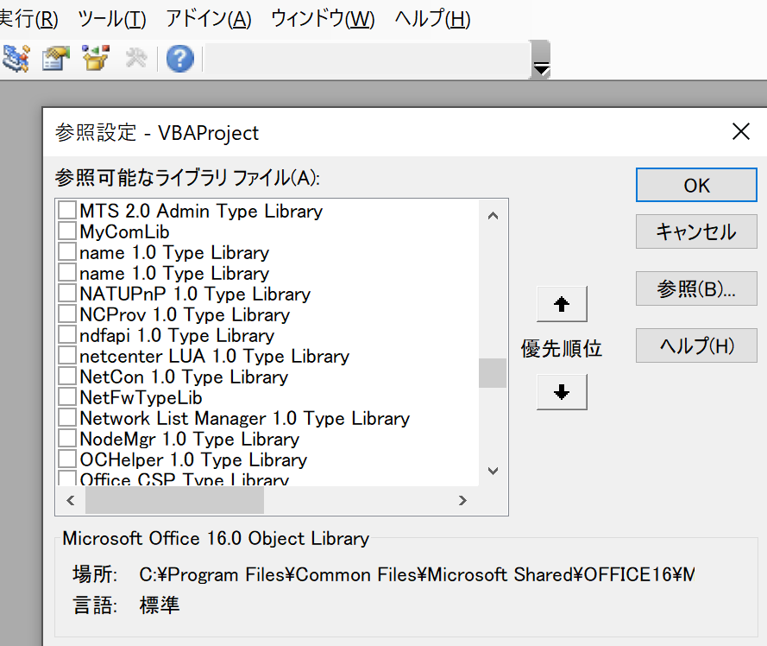

 |  | 4) F2で、オブジェクトブラウザを表示して、mycomlibを検索する。
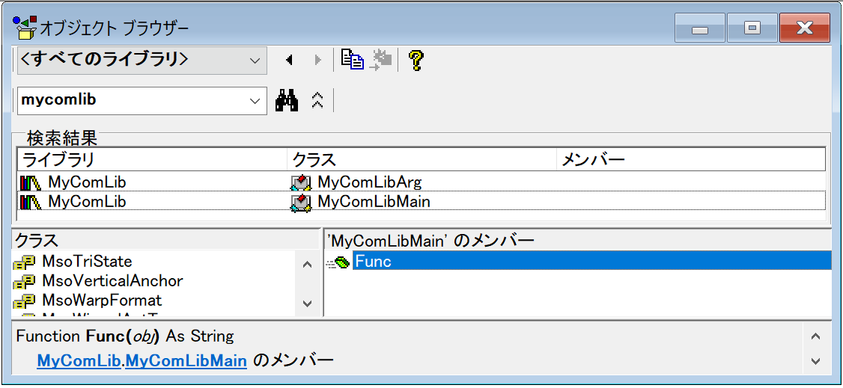

クラスが登録されていることが分かる。

メソッドが登録されていることが分かる。

 | ④VBAからメソッド呼び出し

 |  | １) 標準モジュールを作成する。
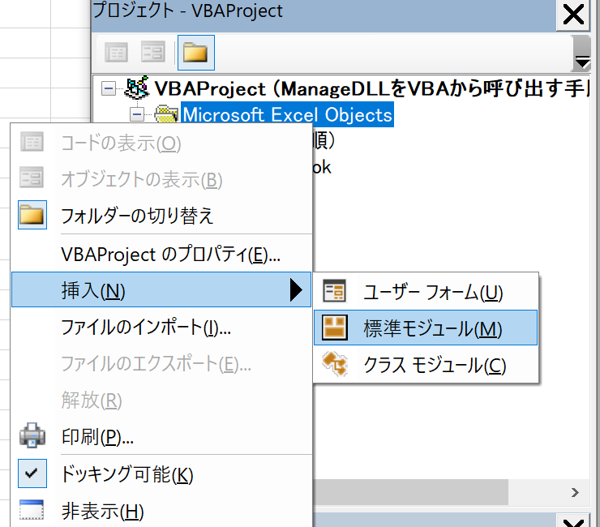

 |  | 2) 以下コードを貼り付ける。
 |  |  | Sub test()
 |  |  | Dim obj As MyComLibMain
 |  |  | Dim arg As MyComLibArg
 |  |  | Dim ret As String

 |  |  | Dim strArray(2) As String

 |  |  | strArray(0) = "111"
 |  |  | strArray(1) = "222"
 |  |  | strArray(2) = "333"

 |  |  | Set obj = New MyComLibMain
 |  |  | Set arg = New MyComLibArg

 |  |  | arg.myBool = True
 |  |  | arg.myInt = 123
 |  |  | arg.myStr = "hoge"
 |  |  | ret = arg.SetStrArray(strArray)

 |  |  | If ret = False Then
 |  |  | MsgBox "arg.SetStrArray failed"
 |  |  | End If

 |  |  | ret = obj.Func(arg)

 |  |  | MsgBox ret
 |  |  | End Sub

 |  |  | 保存するときに、xlsmにする必要があると聞かれたら、xlsmで保存する。

 |  | 3) F5で実行する。
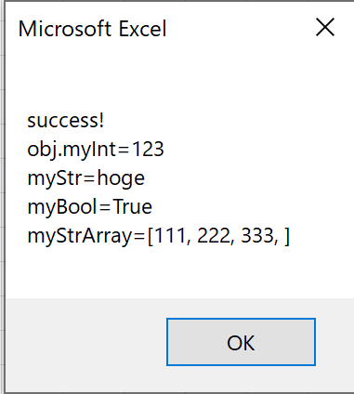

参考
 | https://teratail.com/questions/ruyfsduqmqy0c0 |  |  |  |  |  | ExcelVBAからC# DLLに配列を渡したい

